Demande art.13 LSTE
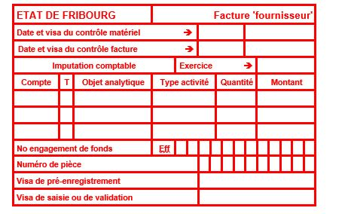
 |  | Service de l’enfance et de la jeunesse SEJ
 |  | Jugendamt JA
 |  | Bd de Pérolles 24, cp 1463, 1701 Fribourg
 |  | T +41 26 305 15 61
 |  | www.fr.ch/sej

FORMULAIRE DE DEMANDE ART.13 LSTE = FICHE DE CONTRÔLE
Soutien financier à l'encadrement particulier (surcoût)

Ce document doit être rempli par la/le responsable de la structure

Veuillez remplir les cases bleu

Type et Nom de la Structure |  | AES
Adresse de la structure

Nom et Prénom de l'enfant concerné
Fils/Fille de
Date de naissance
Adresse de domicile

Jours et unités de présence de l'enfant (lu, ma, me, je, ve)
Nombre d'heures d'accueil par semaine (en décimal) |  | 0.00
Nombre de semaines d'accueil par an |  | 0
Année civile/scolaire de référence (par ex: 2025-2026)

Type de handicap de l'enfant
Eléments de prise en charge à soutenir (guidance, soins, etc.)

CALCUL AUTOMATIQUE

Salaire horaire pris en charge |  | fr. 20.50

Calcul de la subvention estimée | CHF | 0.00
(1/4 * (Nombre d'heures hebdommadaire*Nombre de semaine annuel) * salaire horaire

Montant octroyé (80% de la subvention estimée) | CHF | 0.00

Coordonnées bancaires de la structure :
Titulaire du compte :
Adresse + Localité :
IBAN :
Nom et prénom de la personne de contact :
Numéro de téléphone de la personne de la personne de contact:

Remarque :

La personne habilitée à signer confirme que les données inscrites dans le présent formulaire.
Date et signature de la personne responsable de l’institution (support juridique, en principe)

Pour accord: date et signature des représentants légaux

Ce formulaire dûment complété, accompagné des annexes et signé doit nous être retourné par Email à |  |  | sej-lste@fr.ch
Annexes à joindre à la demande:

Contrôle interne SEJ

